Hoja1
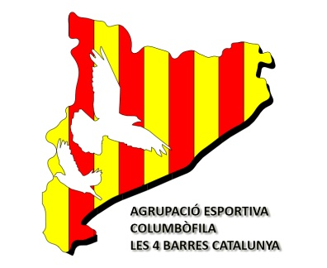
AGRUPACIÓ ESPORTIVA COLUMBÒFILA
LES 4 BARRES CATALUNYA

 | Resum dels censos presentats pels socis del Club:

 | Corresponents a l'any:

Nº Llicència | Nom del soci | Situació del colomar | Nº Coloms

 |  | Total Coloms: | 0
Data:

El President del Club:

